Especiales
Alertas de Tesorería:
Alerta de aviso cuando el usuario este debiendo 05 dias de cesión en uso.
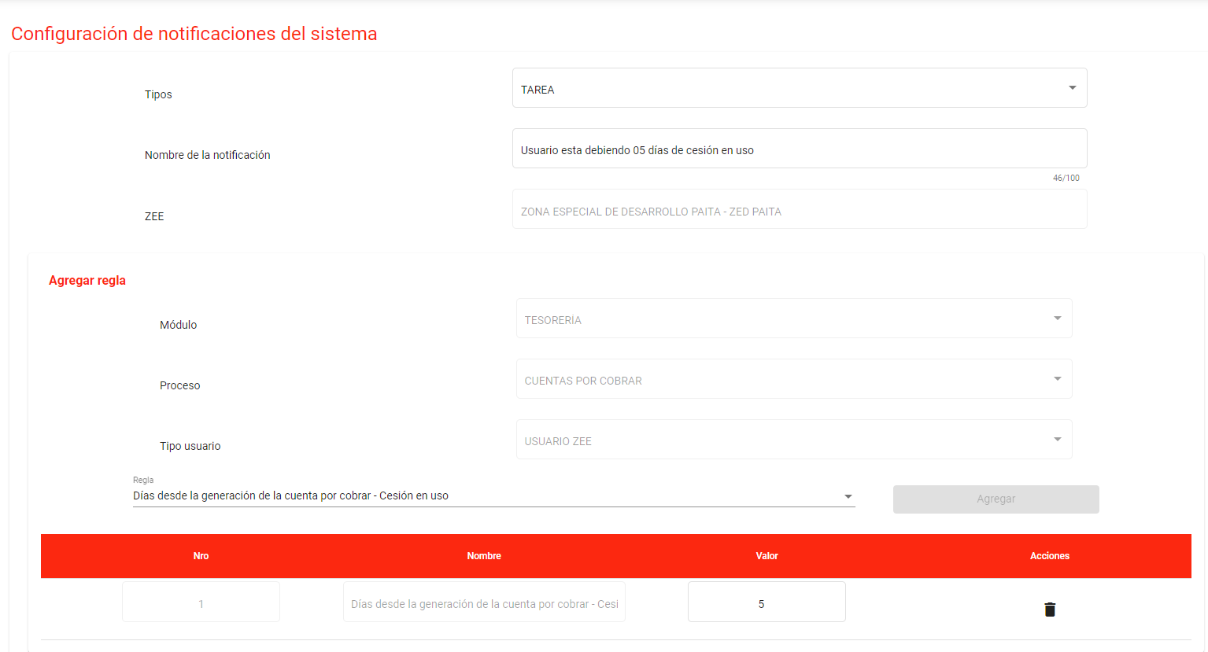
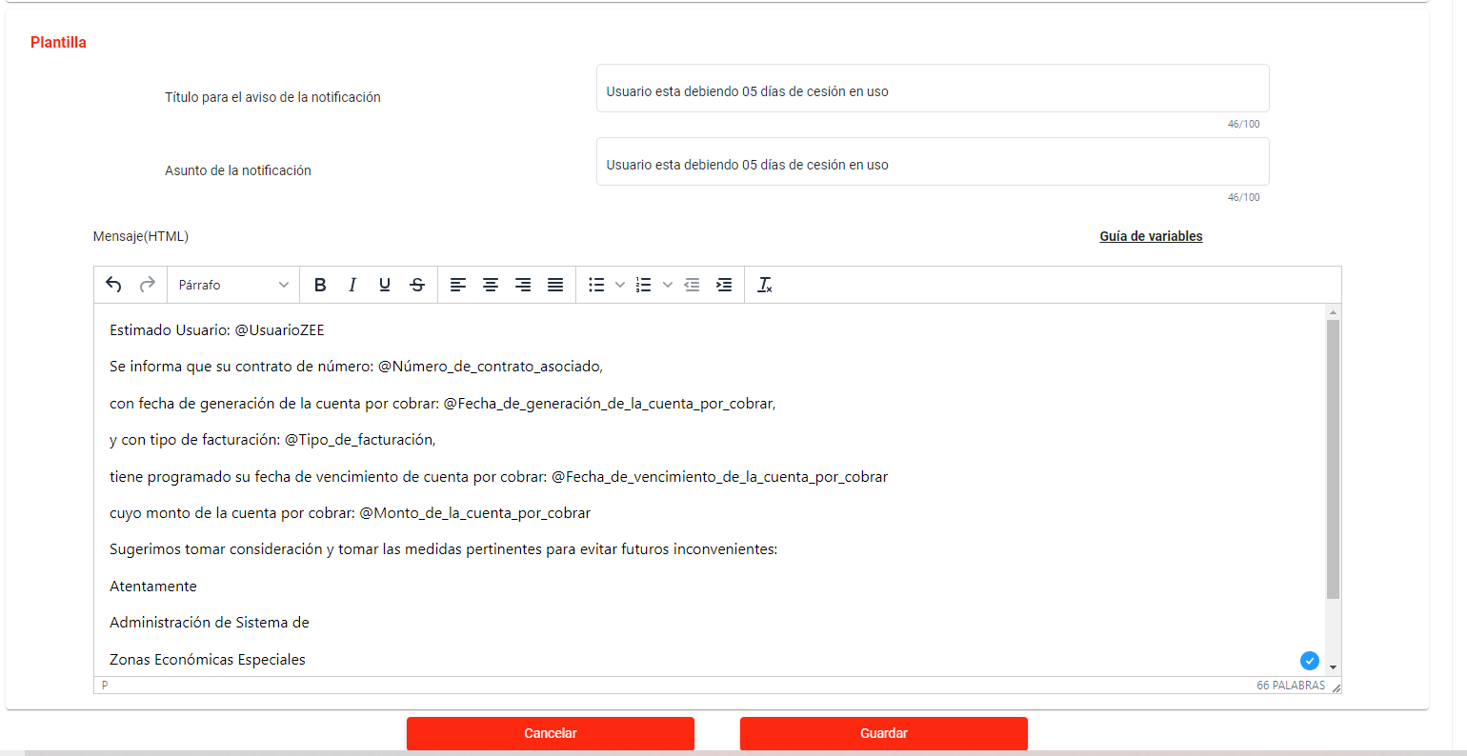

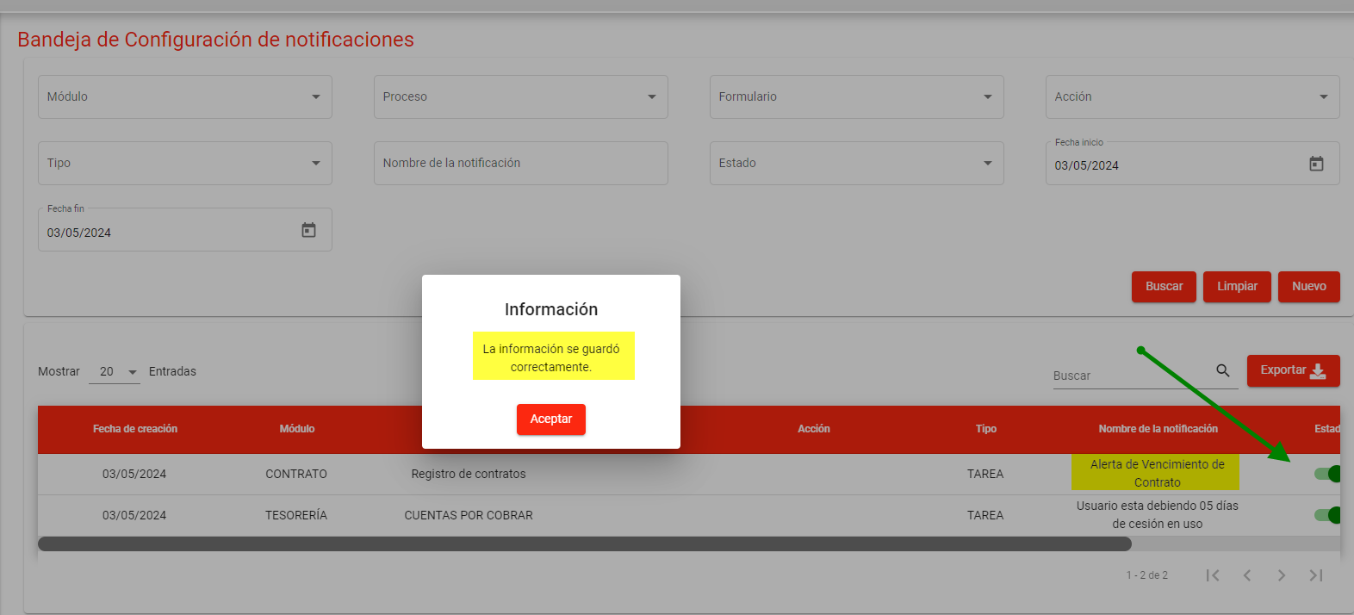

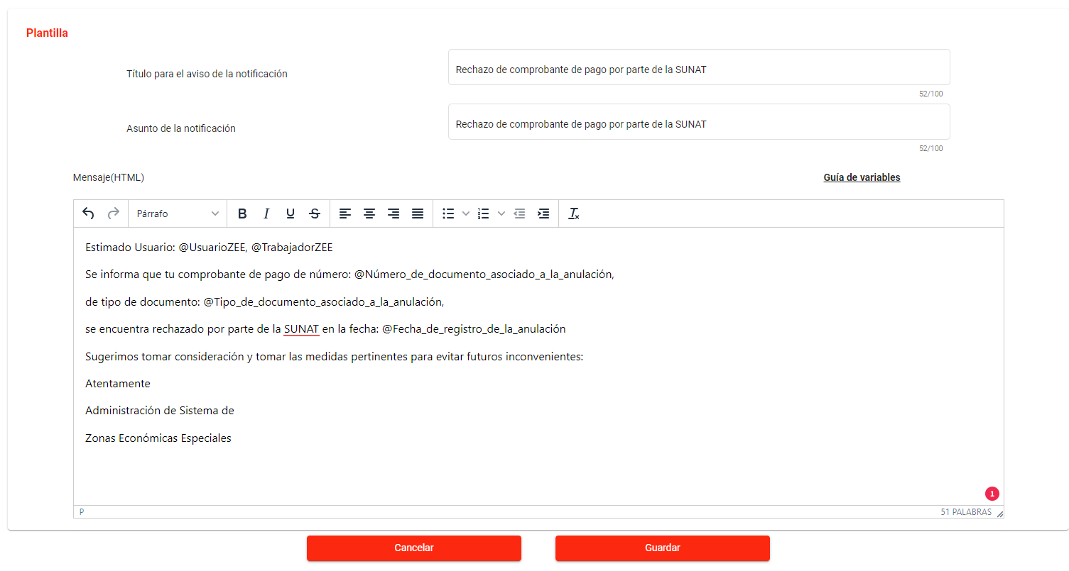
Alerta de aviso de rechazo de comprobante de pago por parte de la SUNAT (en ocasiones a pesar de tener los archivos XML, PDF y CDR), notificando que el comprobante de pago no está aprobado por SUNAT, como por ejemplo la facturación.
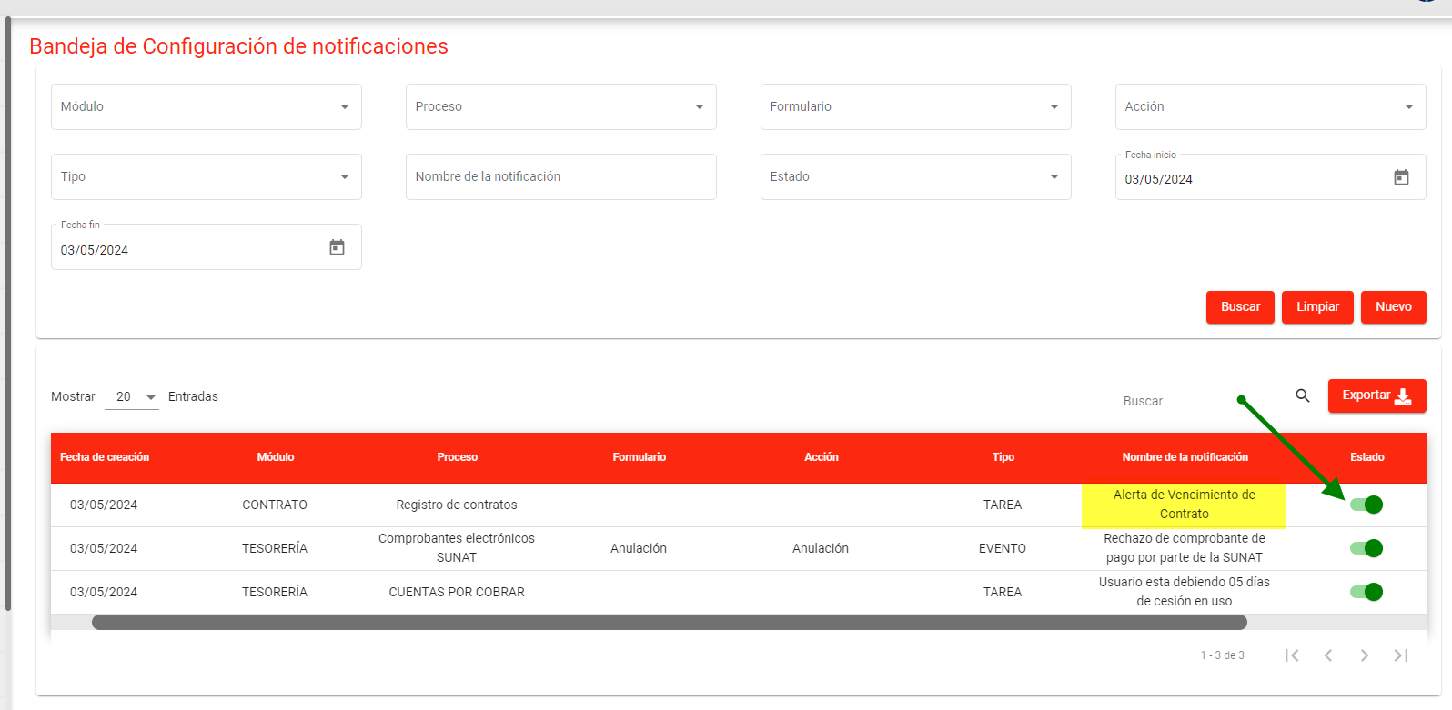
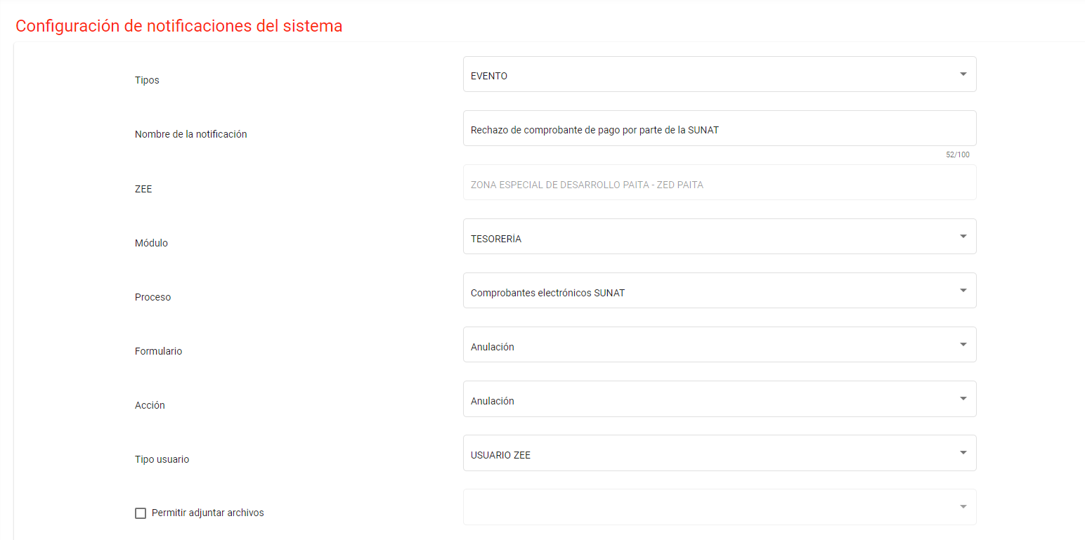

Alertas de Operaciones:
Alerta de Vencimiento de Contrato: Notificar al Usuario ZEE "5" días antes del vencimiento (configurable, ej. 5 para ZED ILO, 5 para ZED PAITA).

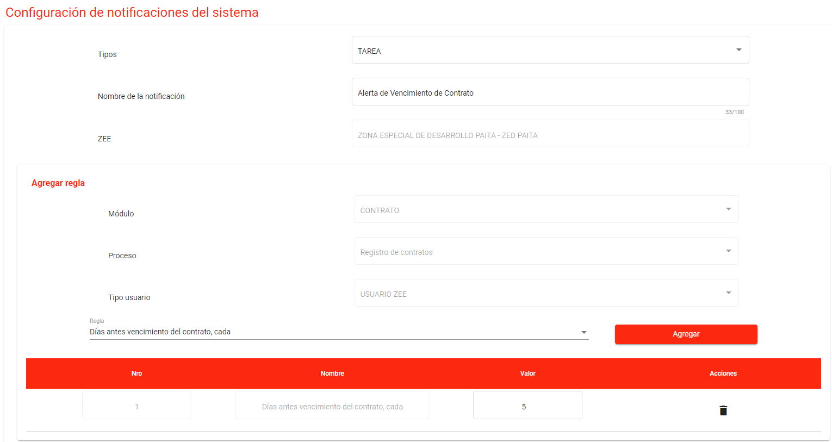
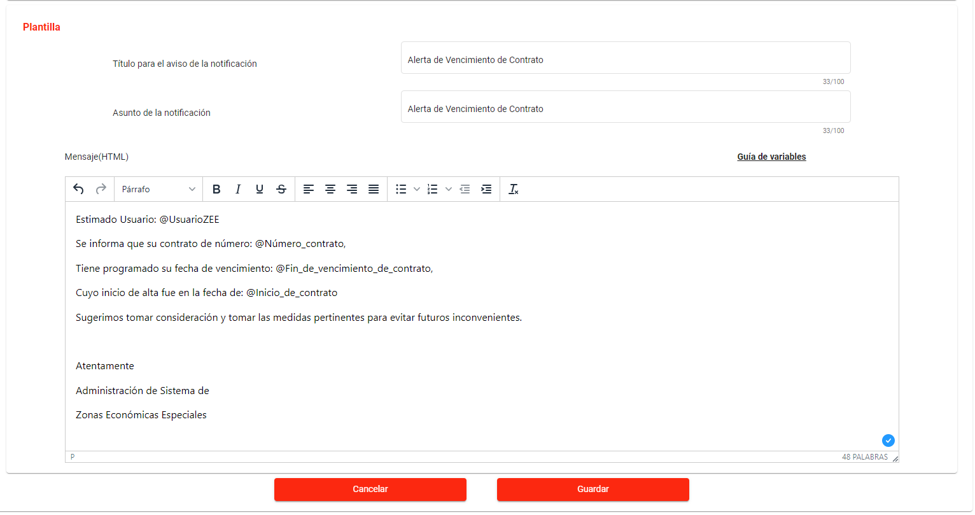

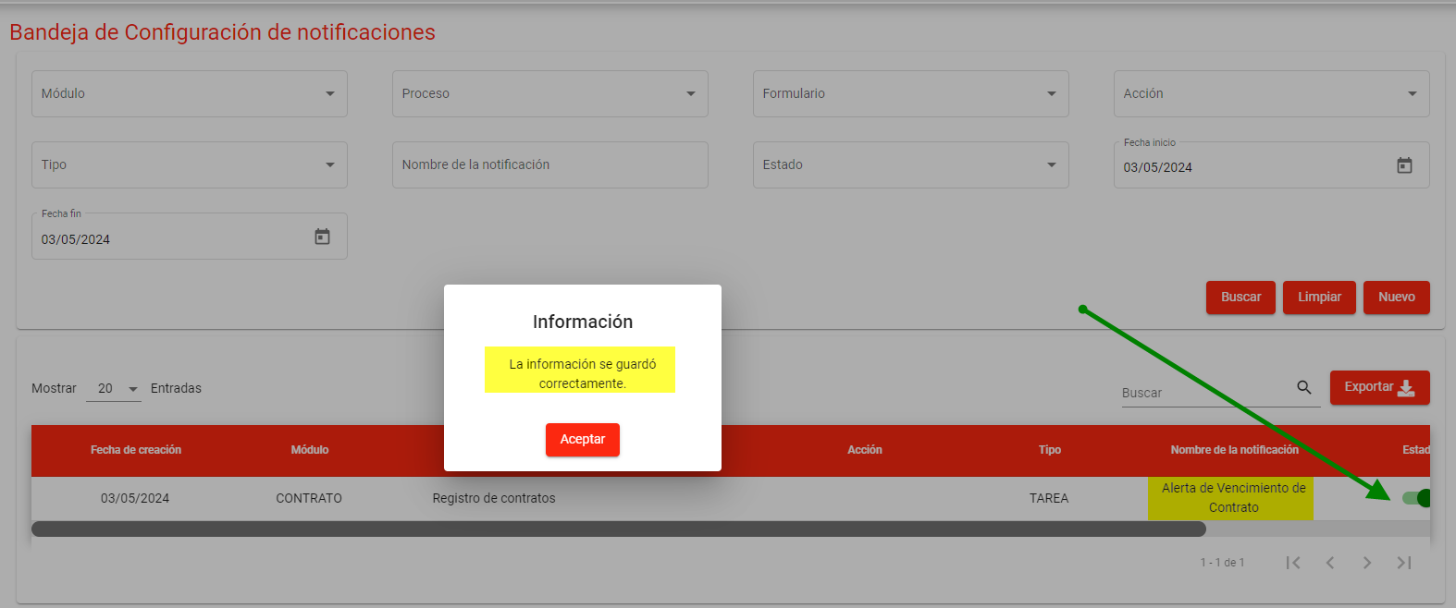

Alerta para carga de documentos: Notificar al usuario la ausencia de la carga de documentos digitales tanto al ingreso como a la salida.

no se puede generar un aviso, cuando el usuario no carga documentos, debido a que el botón de "enviar", solo se habilita cuando se complete todas las cargas

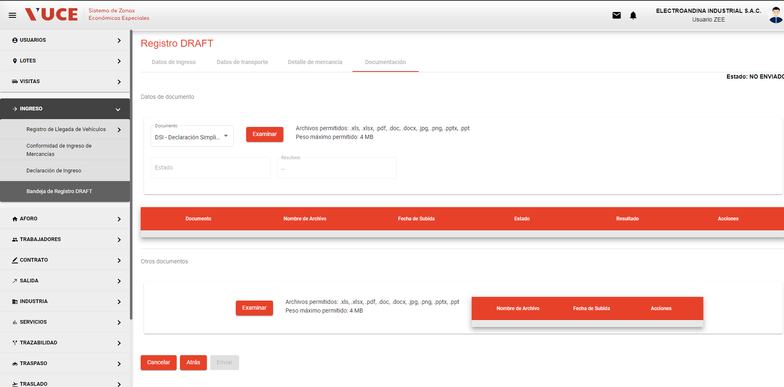

Alerta de Deuda de Usuario por más de 5 dias de cesión en uso: Envío de Notificación al día "1" de deuda, con el objeto de dar cumplimiento al contrato de cesión en uso de no permitir el ingreso o salida de mercancías.

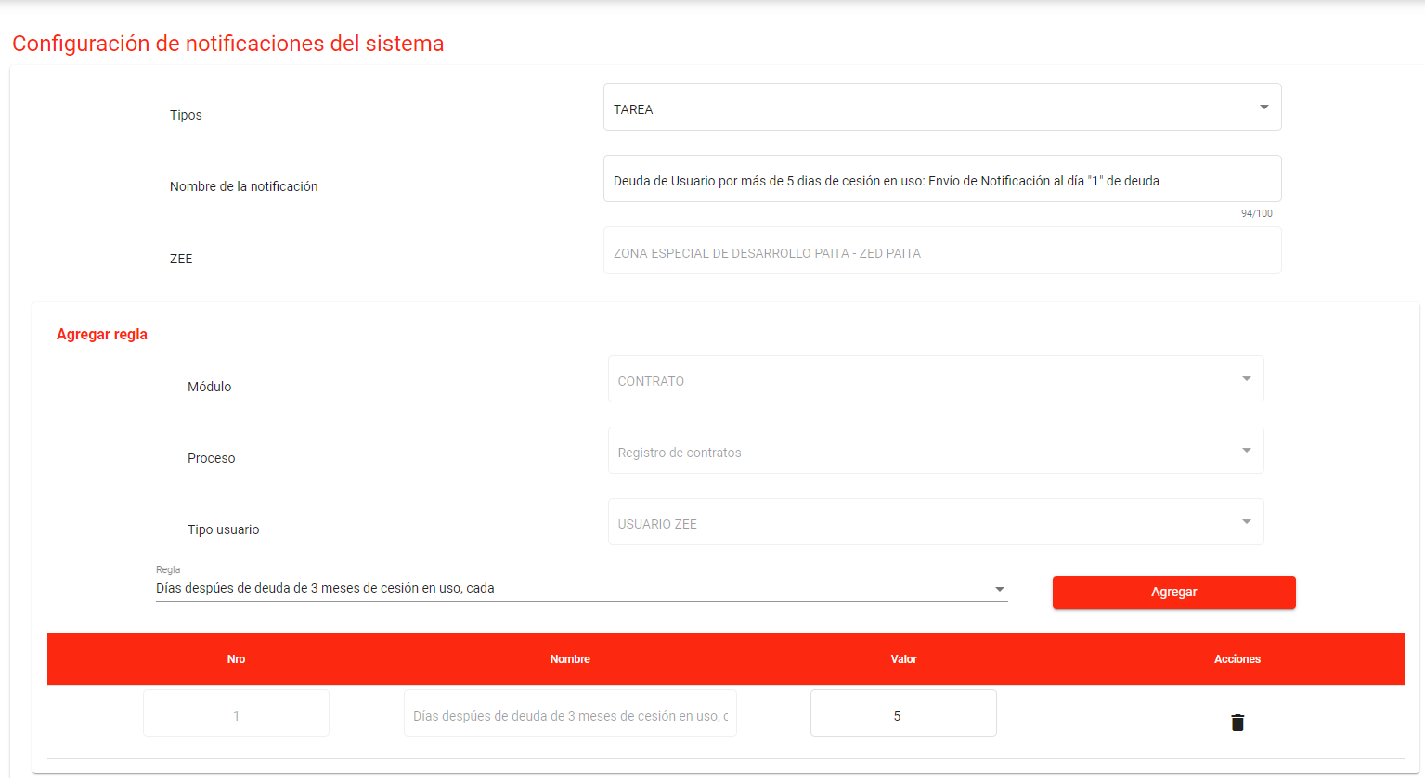
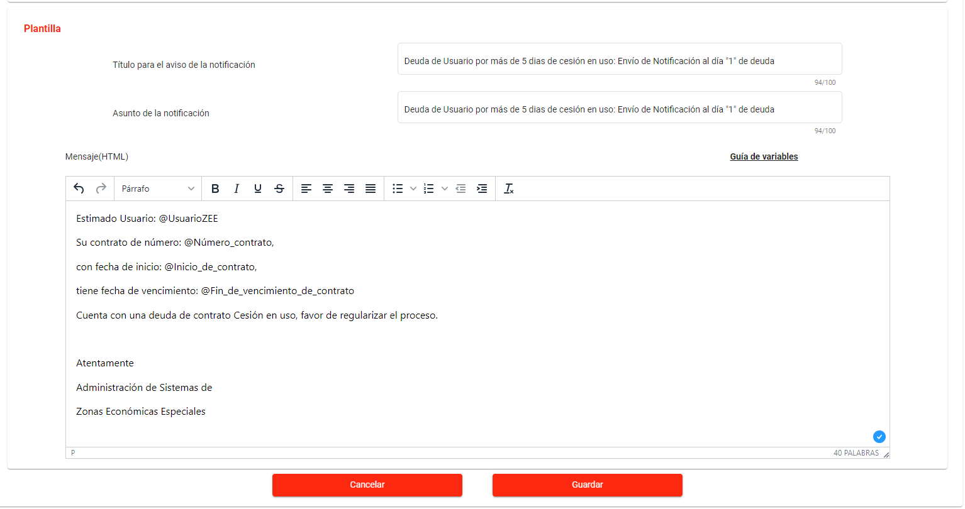
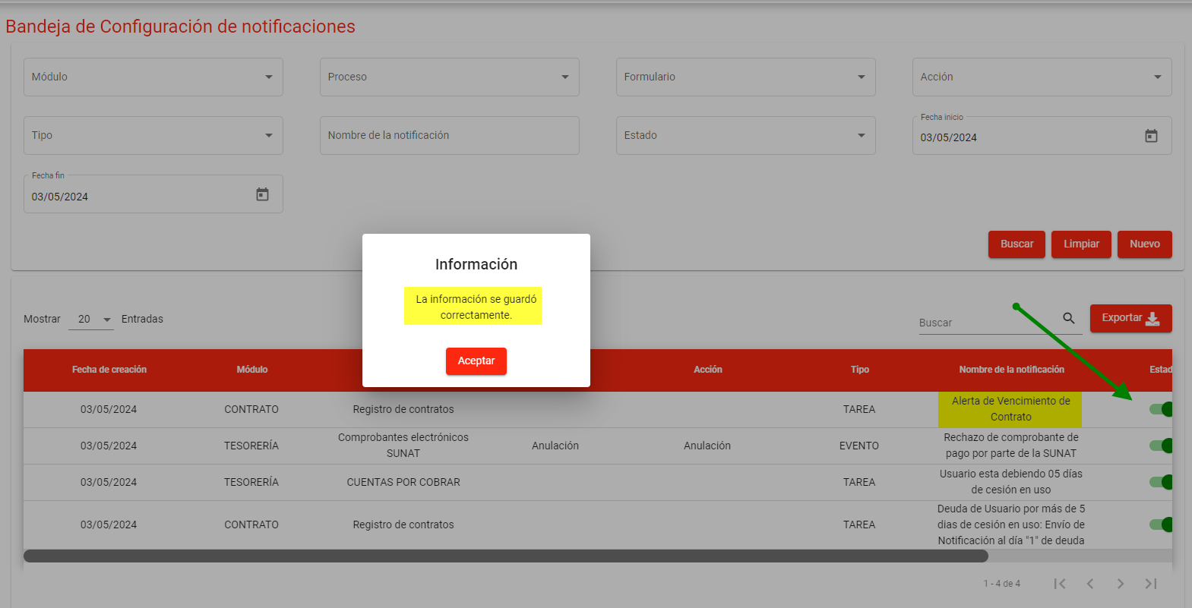

Alerta de Deuda de Usuario por pagos de ingreso y salida: Envío de Notificación al día "1" de deuda

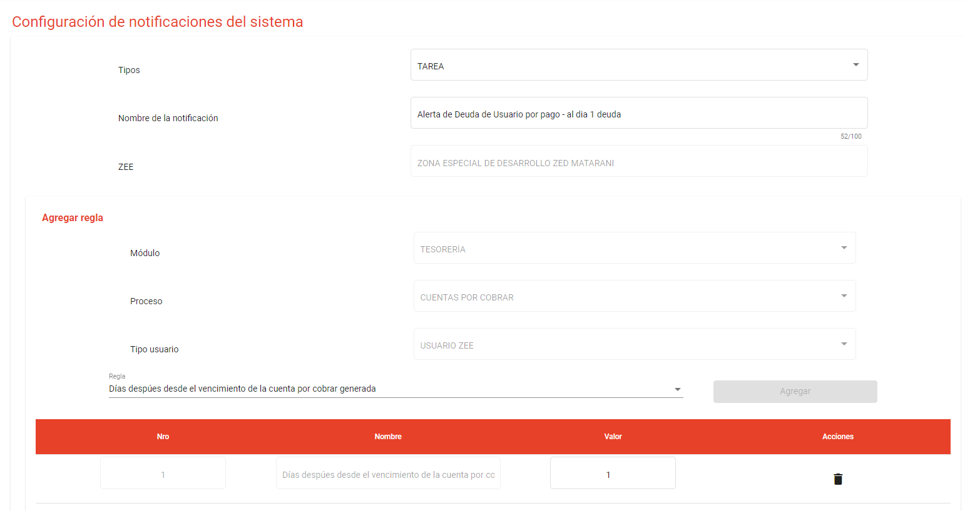
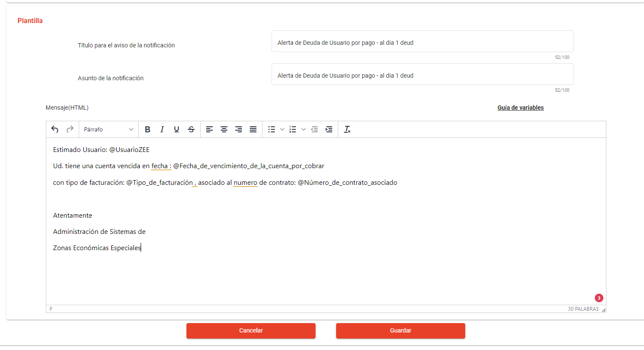
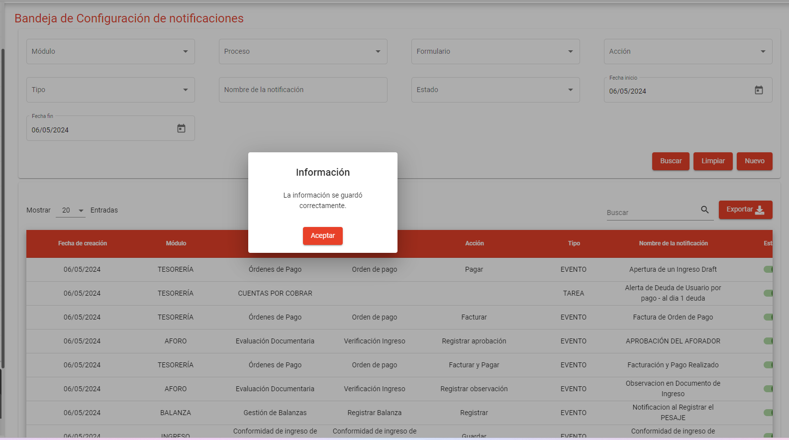

Alerta de no permitir que el sistema genere una orden de pago con el mismo número de documento aduanero.

Alerta de vencimiento de levante de incidencias: Envío a Usuario ZEE "1" día después de la colocada la incidencia

Alerta del sistema cuando el peso bultos declarados por ingresar o retirar estén por culminar.

Alerta por diferencia de peso declarado: entre lo que peso la balanza con el peso declarado.

Generales
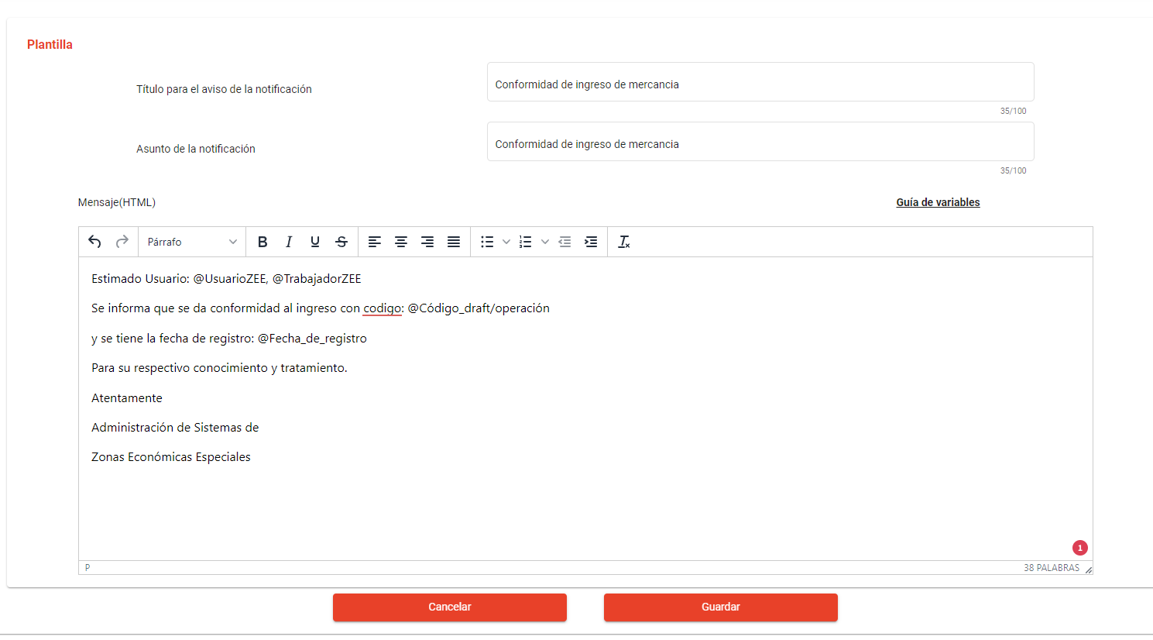
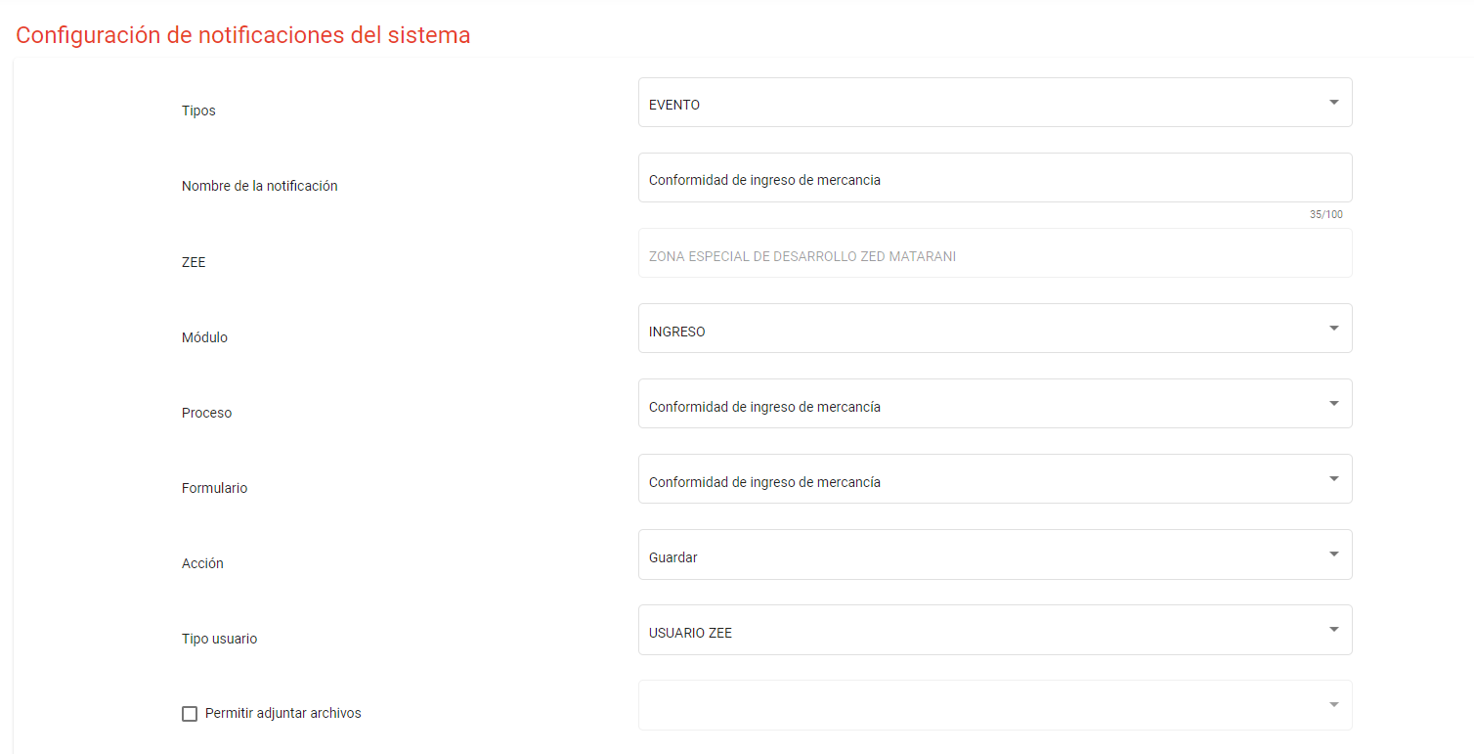
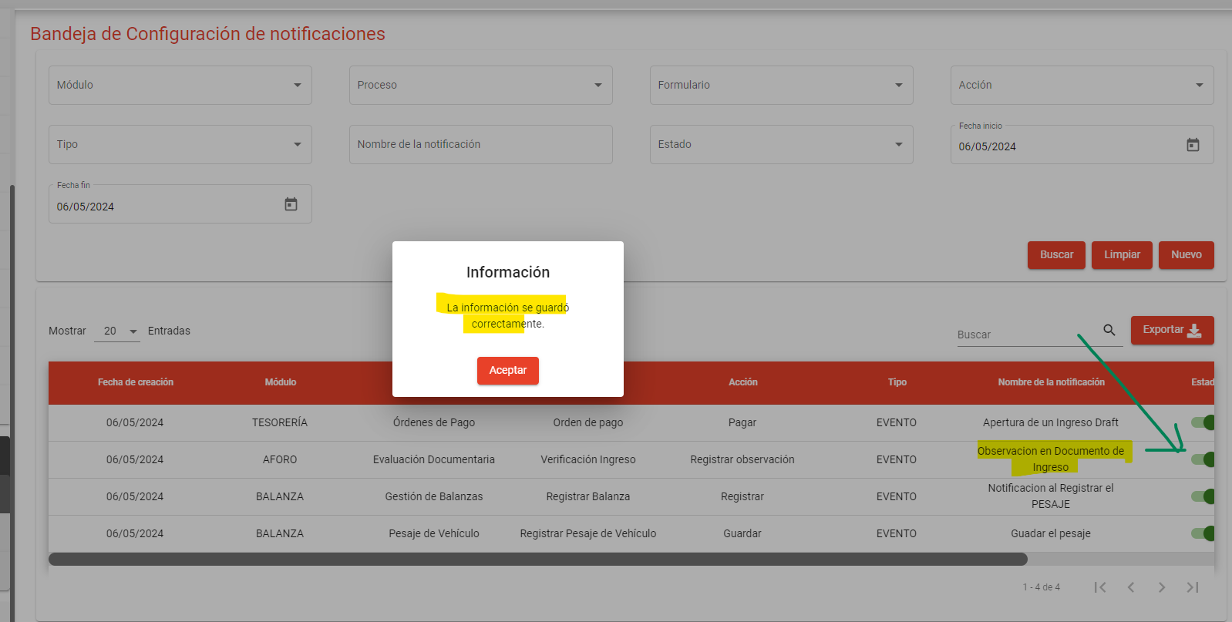
Cuando Aforados oberva Draft de ingreso
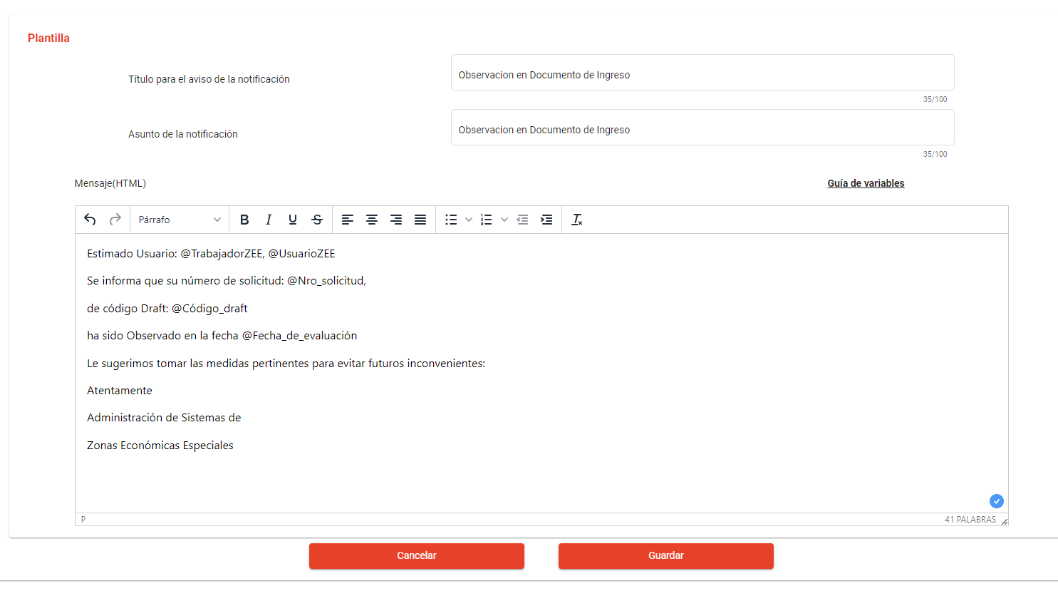
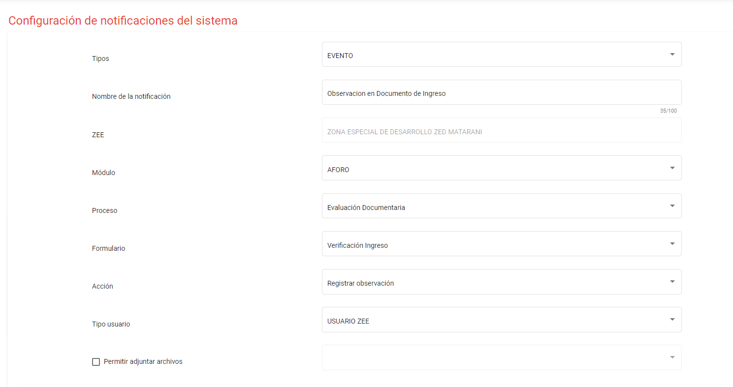

pago en pasarela SUNAT
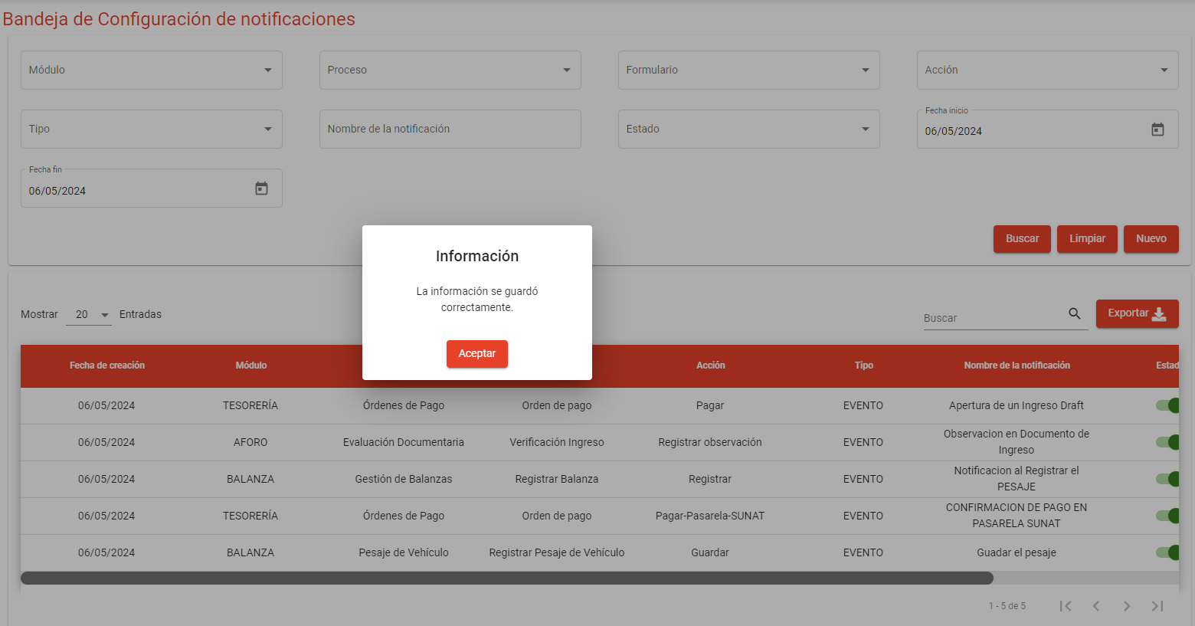
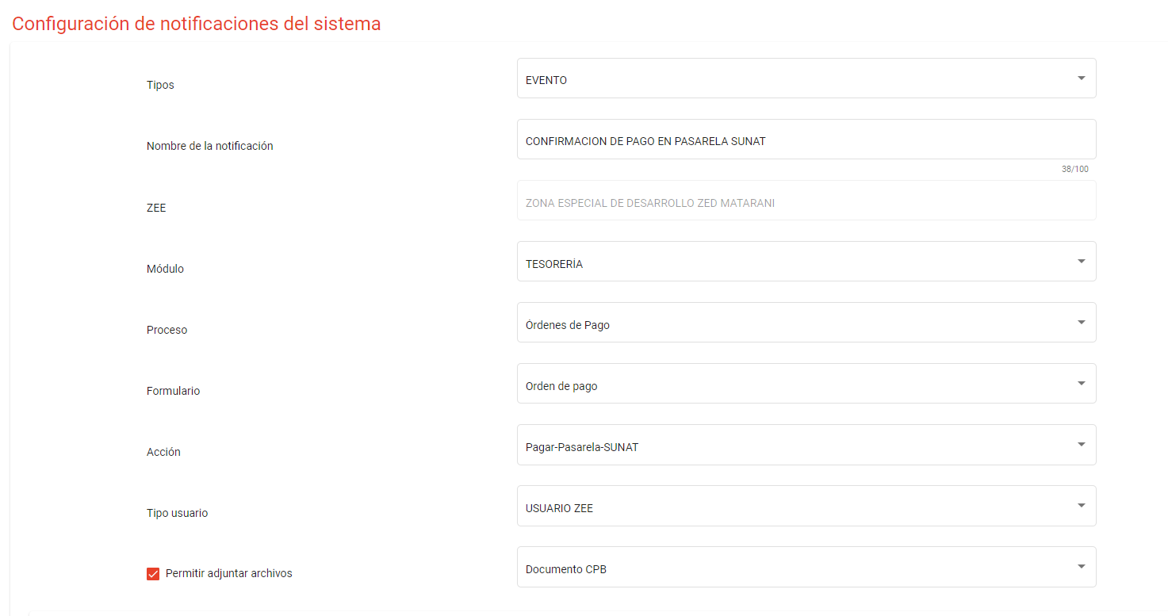
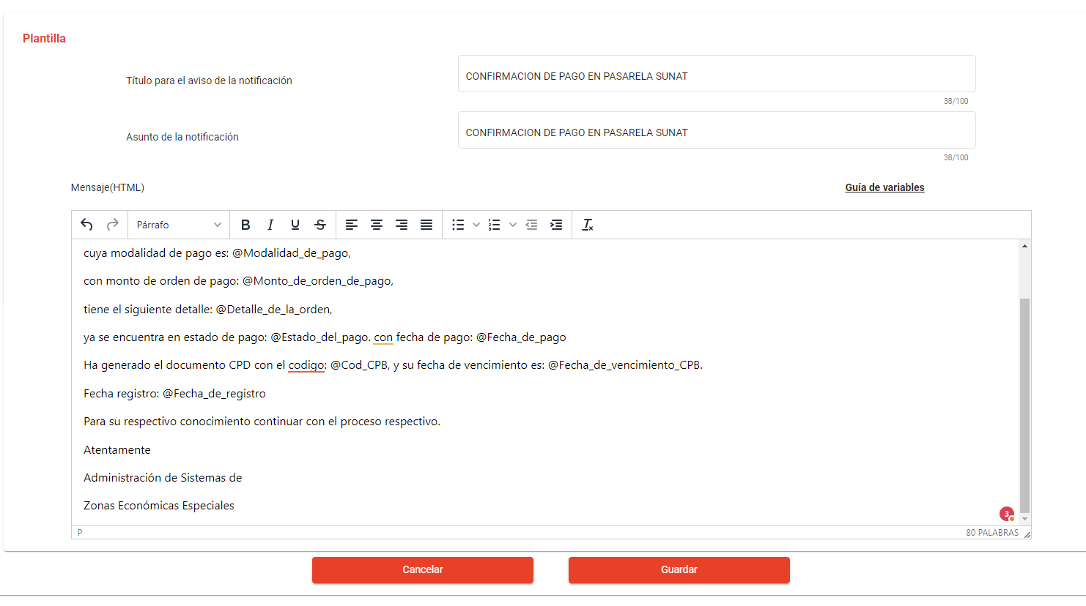

facturar orden de pago

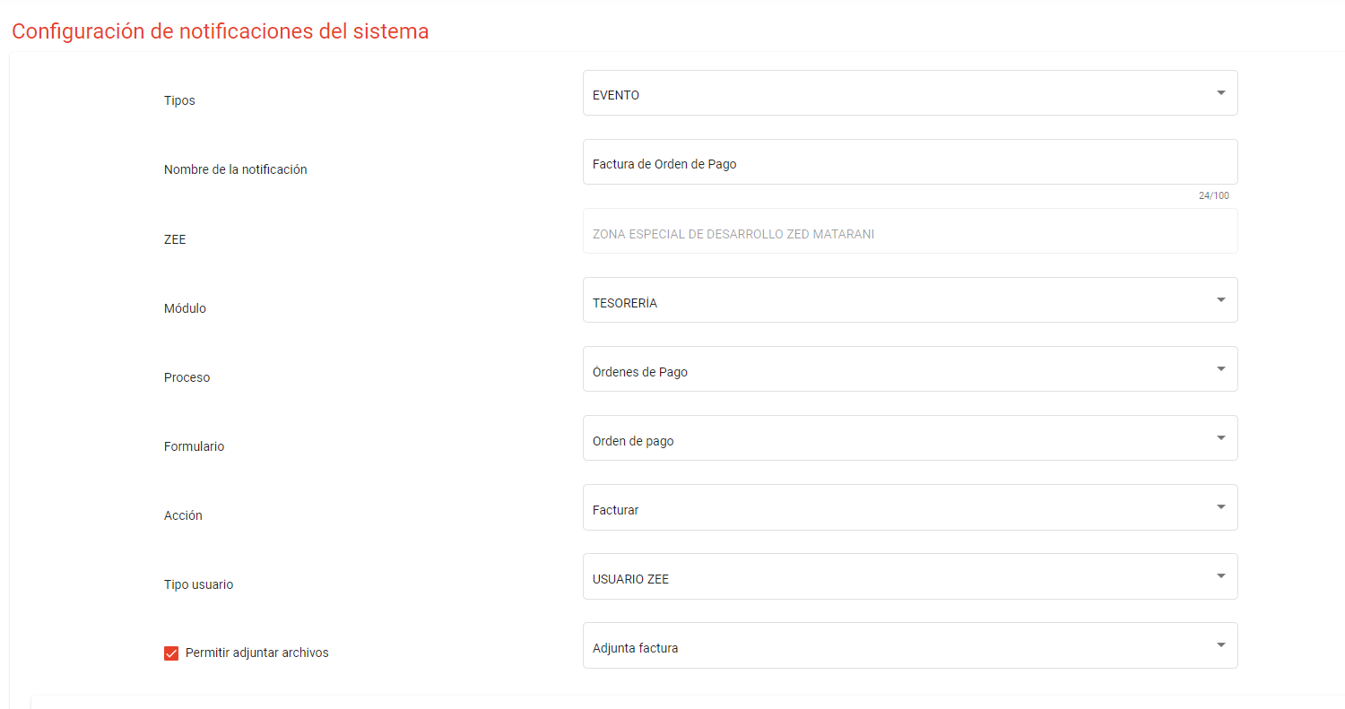
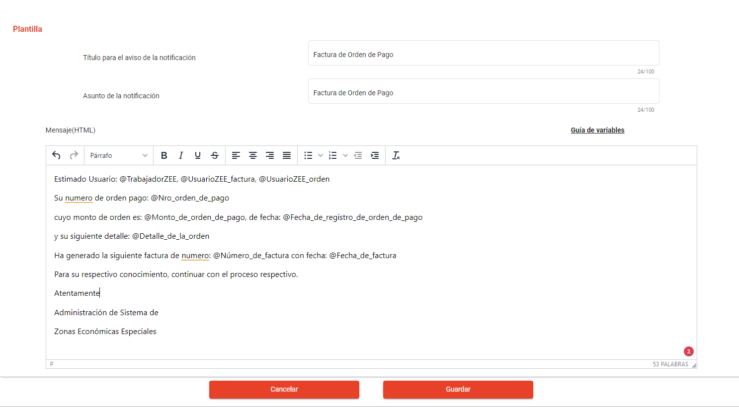
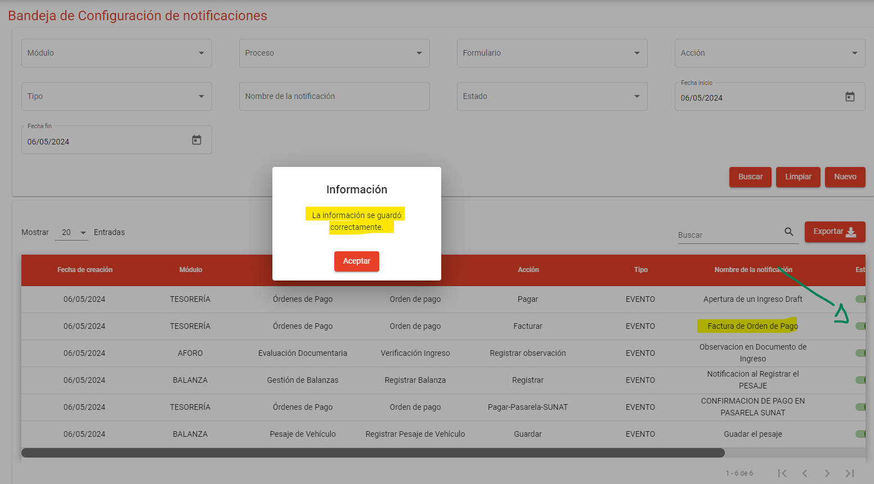

Facturación y PAGO

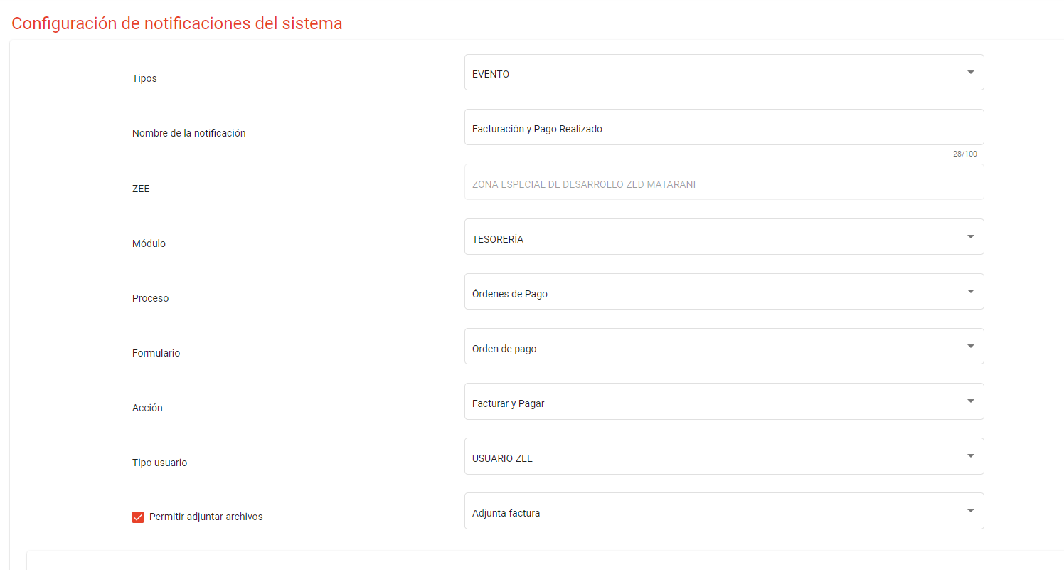
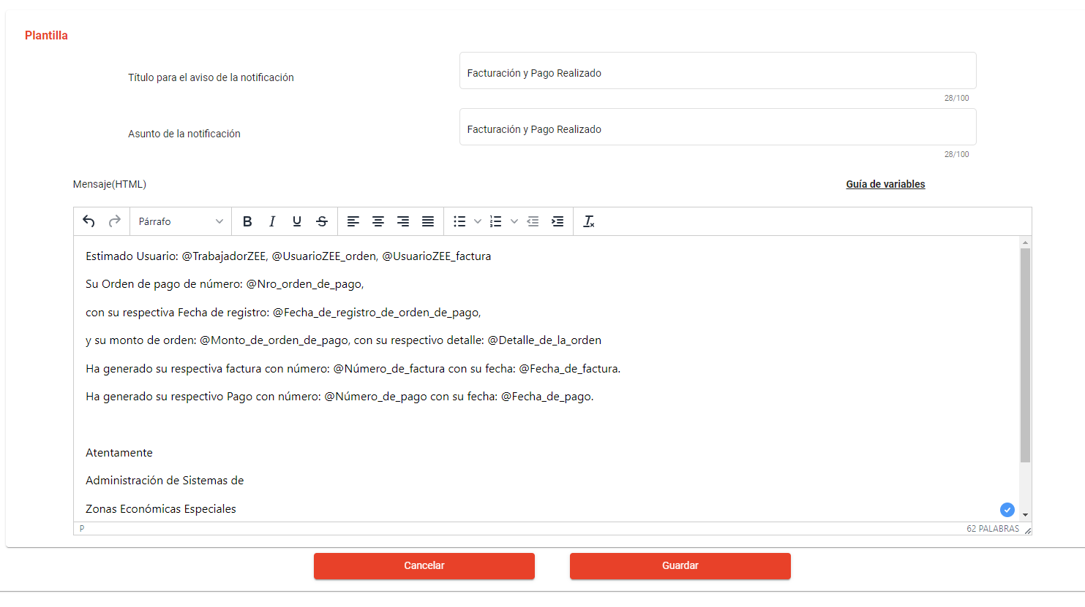
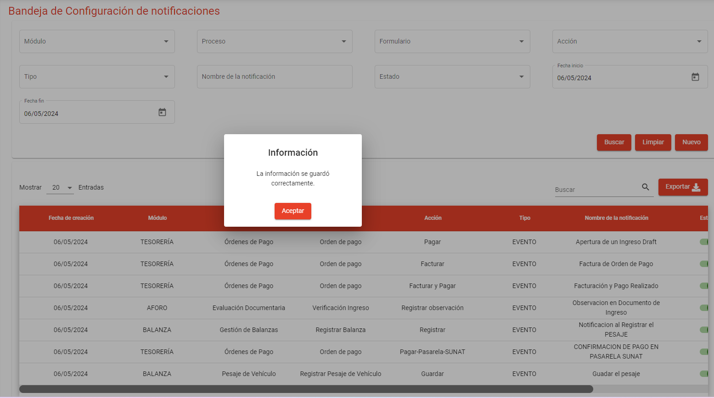

APROBACION DEL AFORADOR

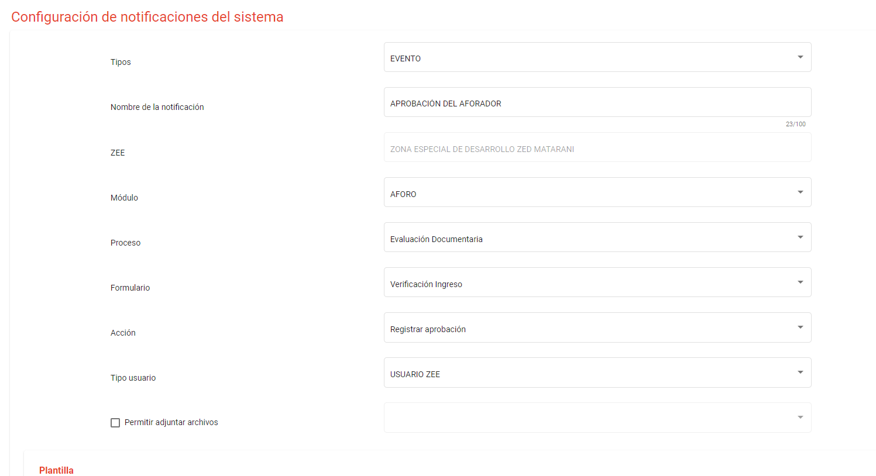
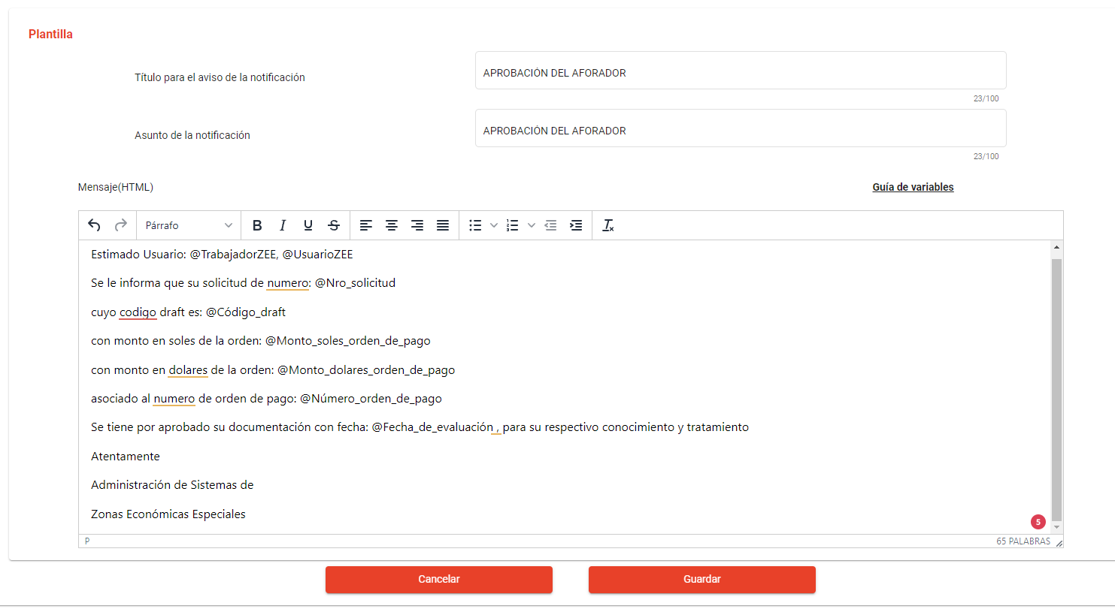
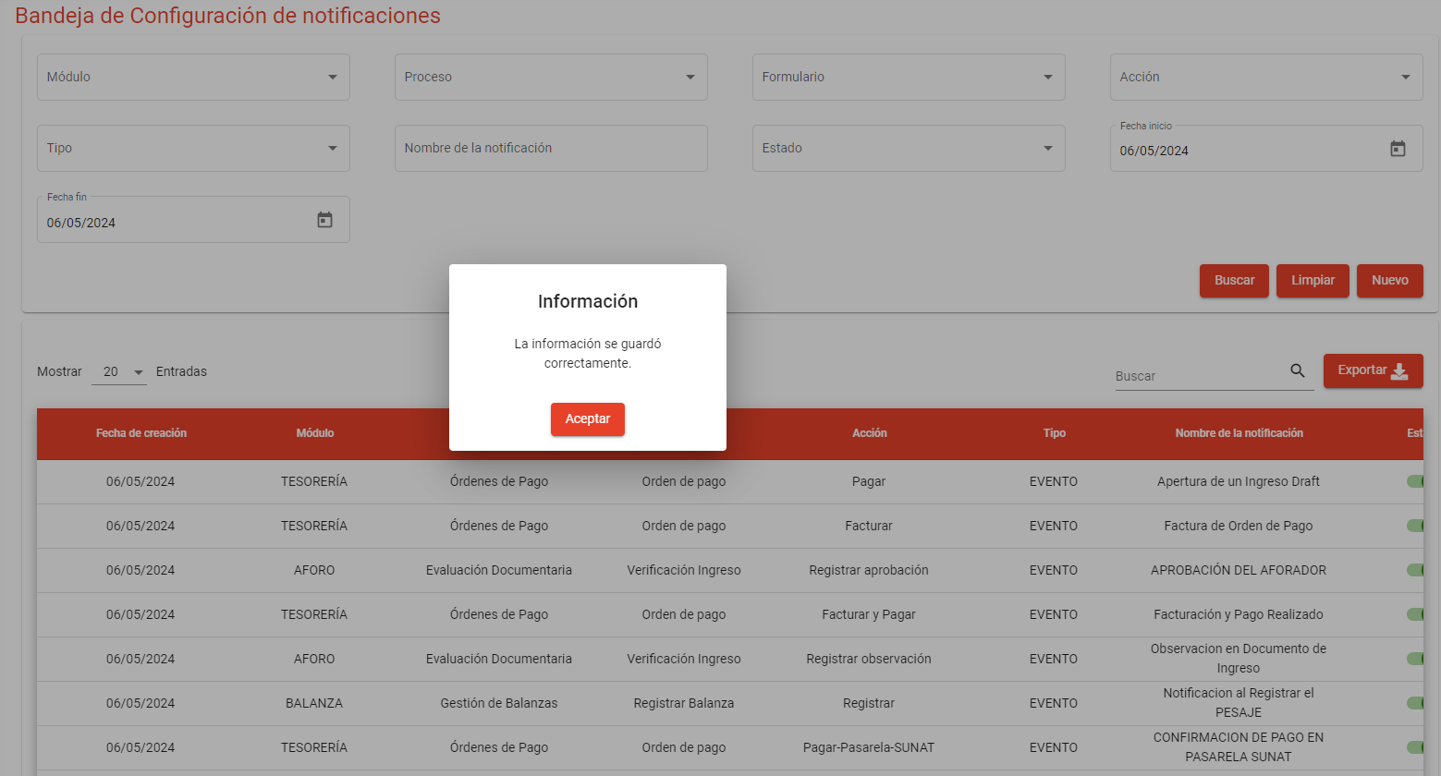

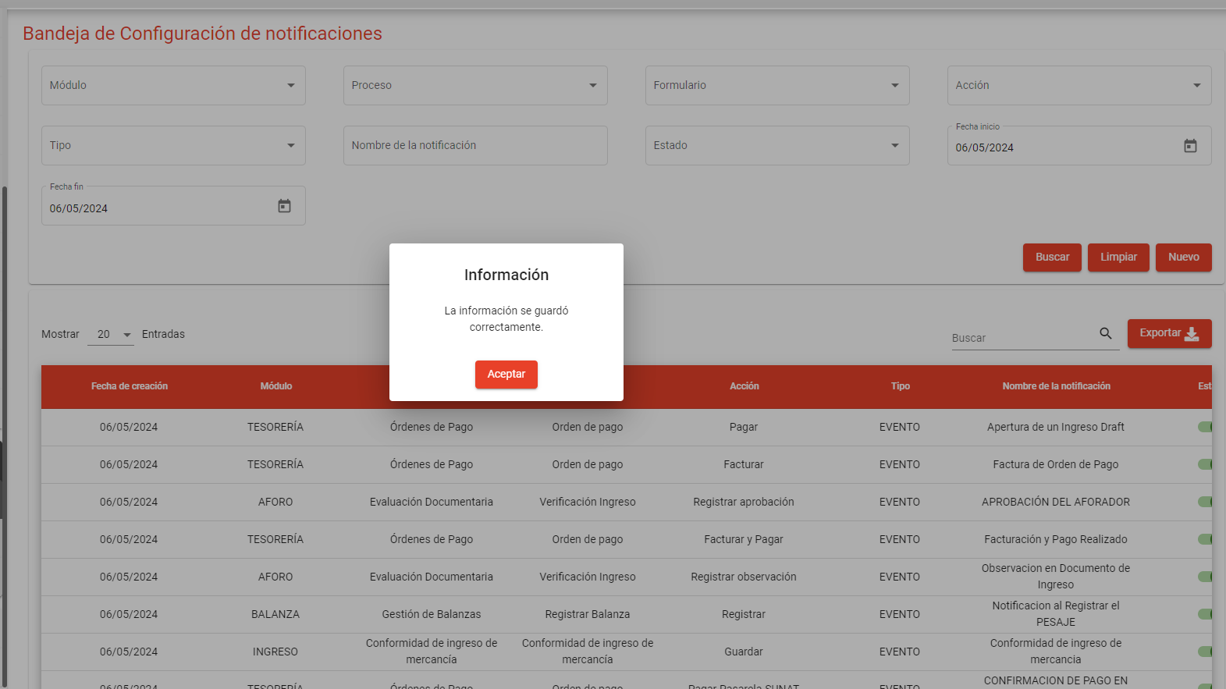
creacion de ingreso de draft

